Sheet1
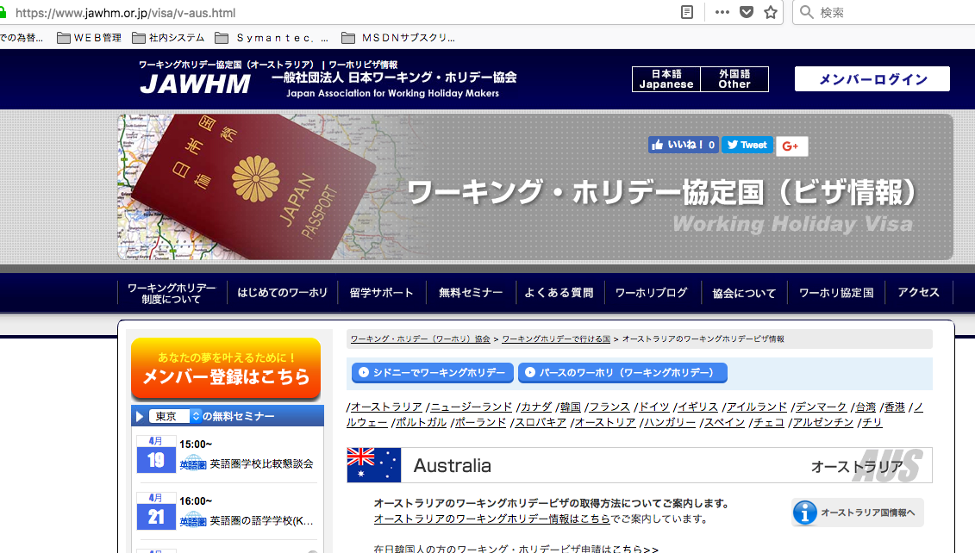

リンク先が間違えています。
Điểm liên kết sai
修正してください Xin sửa đúng là
/visa/v-esp.html

